Funciones de Fecha
Funciones de fecha

Con funciones de fecha extrae los siguientes datos |  |  |  | Calcula los días transcurridos sin tener en cuenta el fin de semana entre la fecha de salida y llegada
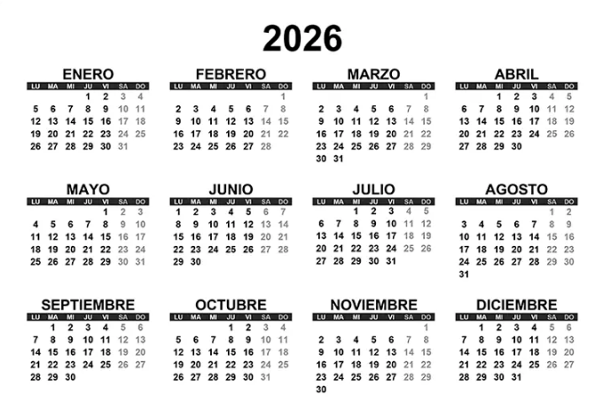
Fecha | Dia | Mes | Año | Paquete | Fecha salida | Fecha llegada | Dias transcurridos
2026-01-17 | 17 | 1 | 2026 | 856-H | 2026-01-15 | 2026-01-19 | 2
2026-09-08 | 8 | 9 | 2026 | 458-H | 2026-09-08 | 2026-09-16 | 8
2026-07-31 | 31 | 7 | 2026 | 485-F | 2026-07-31 | 2026-08-10 | 9
2026-07-18 | 18 | 7 | 2026 | 963-H | 2026-07-16 | 2026-07-30 | 13
2026-02-18 | 18 | 2 | 2026 | 569-F | 2026-02-18 | 2026-03-02 | 11

Extrae el número de semana

Fecha | Num.De.Semana
2026-01-17 | 3
2026-09-08 | 37
2026-07-31 | 31
2026-07-18 | 29
2026-02-18 | 8

